Sheet1
 |  | للطلب (مؤسسة وردة الحلويات للتجارة) الرياض تلفون (0112293200 - 0114530133)
 | الصورة | الإسم | الشد | تاريخ الانتهاء | الكمية
1 |  | مصاص تيربو وسط | 32X120g | 01/12/2023 | 50
2 | 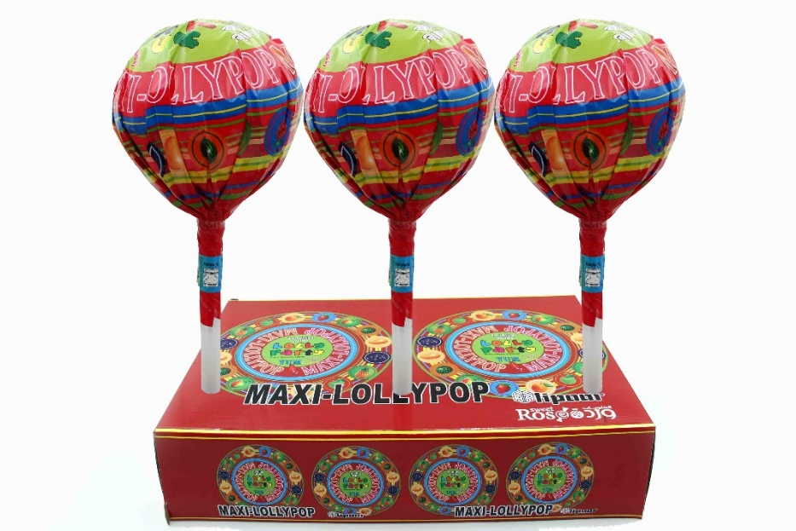 | مصاص سوبر كبير | 6X240G | 04/07/2023 | 0
3 | 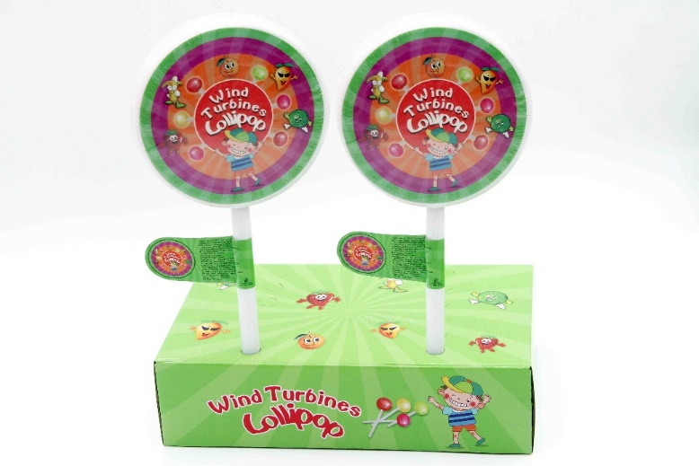 | مصاص طاحونة صغير | 24X64G | 01/12/2023 | 25
4 | 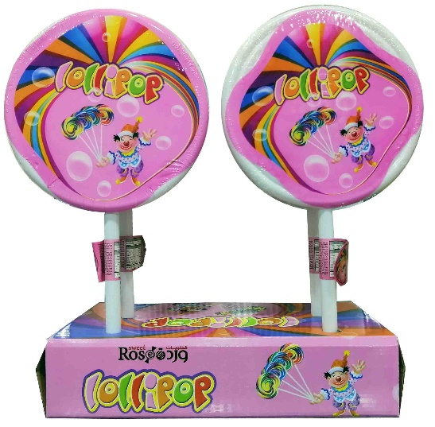 | مصاص طاحونة كبير | 24X104g | 01/12/2023 | 0

